상품제안서
맞춤제작 탁상캘린더(250*180mm) | 상품코드: S23665

 |  |  |  |  |  |  | 02-713-8555 | www.synergygift.co.kr
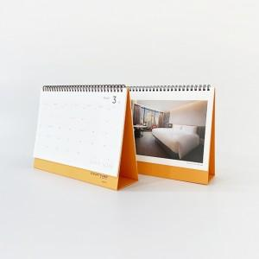 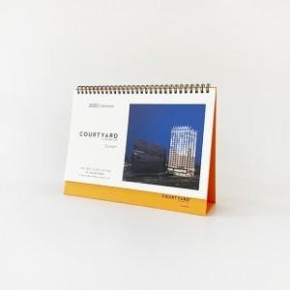 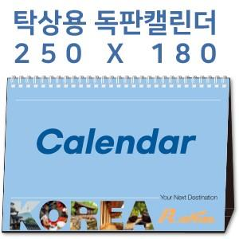

【상세/제작정보】 | <span style="font-size: 14pt;">※ 기본 칼라양면인쇄 포함입니다.</span><p><span style="font-size: 14pt;">※ 계절상품으로 가격, 제작기간이 변동될 수 있으니 양해바랍니다.</span></p><p><span style="font-size: 14pt;">※ 배송비 1박스 50개 포장, 박스당 3,500원 부가세별도 발생</span></p><p><span style="font-size: 14pt;">&nbsp;</span></p><p><span style="font-size: 14pt;">▶삼각대 : 1,000g 합지(기본 : 검정색 레자크지 또는 밍크지)</span></p><p><span style="font-size: 14pt;">▶내지 : 200g 아트지 또는 스노우지 / 14매(28P) 기준&nbsp;</span></p>

【인쇄/포장옵션】 | [삼각대] 금박, [삼각대] 은박, [삼각대] 청박/먹박, [내지] 풀컬러양면 / 종이봉투 동봉

【공급단가】 | 수량 | 100~ | 300~ | 1,000~ | 5,000~ | 10,000~
*VAT별도 | 단가 | 6,500원 | 3,040원 | 1,620원 | 1,170원 | 1,110원

【상품 URL】 | https://www.synergygift.co.kr:443/src/goods_detail.php?gdno=23665

